Informe
 |  |  |  | Informe de Crystal: completo
 |  |  |  | Simulación iniciada el 22-06-2025 a las 17:17
 |  |  |  | Simulación detenida el 22-06-2025 a las 17:17

 | Prefs ejecución:
 |  | Número de pruebas ejecutadas | 10,000
 |  | Monte Carlo
 |  | Inicialización aleatoria
 |  | Control de precisión activado
 |  | Nivel de confianza | 70.00%

 | Estadísticas de ejecución:
 |  | Tiempo de ejecución total (seg) | 4.66
 |  | Pruebas/segundo (promedio) | 2,147
 |  | Números aleatorios por segundo | 4,295

 | Datos de Crystal Ball:
 |  | Suposiciones | 2
 |  | Correlaciones | 0
 |  | Matrices de correlación | 0
 |  | Variables de decisión | 0
 |  | Previsiones | 2

 |  |  |  | Previsiones

Hoja de trabajo: [portafolio_conservador.xlsx]Resumen

Previsión: VaR - Portafolio Conservador |  |  |  |  |  | Celda: C1

 | Resumen:
 |  | El rango completo es de -0,13 a 0,15
 |  | El caso base es 0,00
 |  | Después de 10.000 pruebas, el error estándar de la media es 0,00

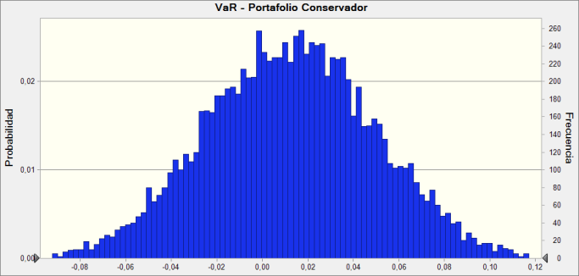

 | Estadísticas: |  | Valores de previsión
 |  | Pruebas | 10,000
 |  | Caso base | 0.00
 |  | Media | 0.01
 |  | Mediana | 0.01
 |  | Modo | ---
 |  | Desviación estándar | 0.04
 |  | Varianza | 0.00
 |  | Sesgo | -0.0056
 |  | Curtosis | 2.98
 |  | Coeficiente de variación | 3.01
 |  | Mínimo | -0.13
 |  | Máximo | 0.15
 |  | Ancho de rango | 0.28
 |  | Error estándar medio | 0.00

Previsión: VaR - Portafolio Conservador (contin.) |  |  |  |  |  | Celda: C1

 | Percentiles: |  | Valores de previsión
 |  | 0% | -0.13
 |  | 10% | -0.04
 |  | 20% | -0.02
 |  | 30% | -0.01
 |  | 40% | 0.00
 |  | 50% | 0.01
 |  | 60% | 0.02
 |  | 70% | 0.03
 |  | 80% | 0.04
 |  | 90% | 0.06
 |  | 100% | 0.15

Hoja de trabajo: [resultados_portafolios.xlsx]Resumen

Previsión: VaR Retorno Mensual (%) |  |  |  |  |  | Celda: C1

 | Resumen:
 |  | El rango completo es de -0,19 a 0,19
 |  | El caso base es 0,00
 |  | Después de 10.000 pruebas, el error estándar de la media es 0,00

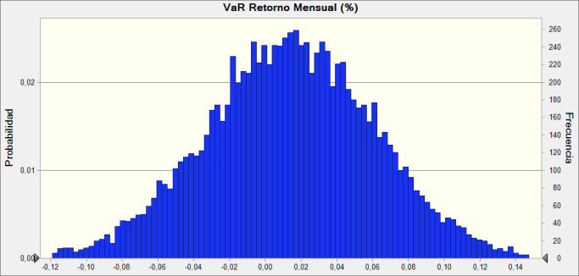

 | Estadísticas: |  | Valores de previsión
 |  | Pruebas | 10,000
 |  | Caso base | 0.00
 |  | Media | 0.01
 |  | Mediana | 0.01
 |  | Modo | ---
 |  | Desviación estándar | 0.05
 |  | Varianza | 0.00
 |  | Sesgo | -0.0405
 |  | Curtosis | 3.04
 |  | Coeficiente de variación | 3.36
 |  | Mínimo | -0.19
 |  | Máximo | 0.19
 |  | Ancho de rango | 0.39
 |  | Error estándar medio | 0.00

Previsión: VaR Retorno Mensual (%) (contin.) |  |  |  |  |  | Celda: C1

 | Percentiles: |  | Valores de previsión
 |  | 0% | -0.19
 |  | 10% | -0.05
 |  | 20% | -0.03
 |  | 30% | -0.01
 |  | 40% | 0.00
 |  | 50% | 0.01
 |  | 60% | 0.03
 |  | 70% | 0.04
 |  | 80% | 0.05
 |  | 90% | 0.07
 |  | 100% | 0.19

Fin de previsiones
 |  |  |  | Suposiciones

Hoja de trabajo: [portafolio_conservador.xlsx]Resumen

Suposición: Retorno Simulado · 1 |  |  |  |  |  | Celda: B1

 | Normal distribución con parámetros:
 |  | Media | 0.01 |  | (=F5)
 |  | Desv est | 0.04 |  | (=G5)
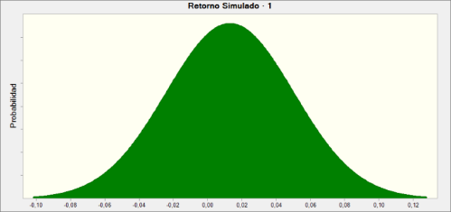

Hoja de trabajo: [resultados_portafolios.xlsx]Resumen

Suposición: Retorno Simulado |  |  |  |  |  | Celda: B1

 | Normal distribución con parámetros:
 |  | Media | 0.01 |  | (=$G$5)
 |  | Desv est | 0.05 |  | (=$H$5)

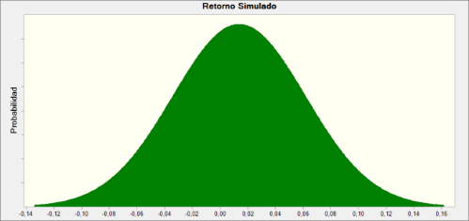

Fin de suposiciones

